자몽하우스
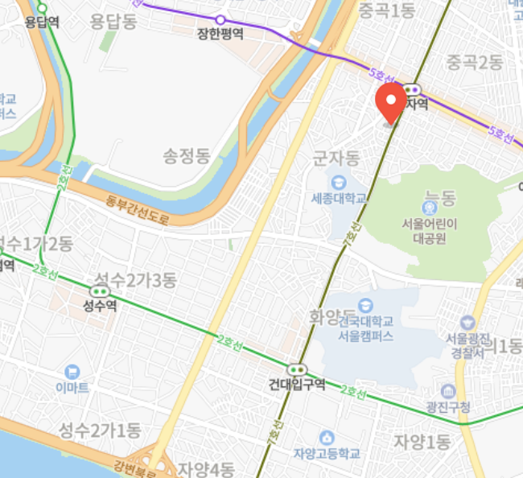
 | 호수 | 크기 | 보증금 | 월세 | 관리비
군자점 | 302호 | 7.24m² | 3,000,000 | 380,000 | 50,000

 |  |  |  | 43만

성내점 | 203 | (6㎡) | 1,000,000 | 350,000 | 50,000
서울특별시 강동구 성내동 168-11

드림큰하우스
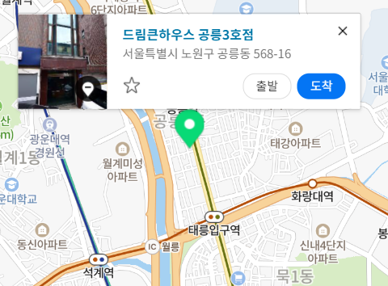
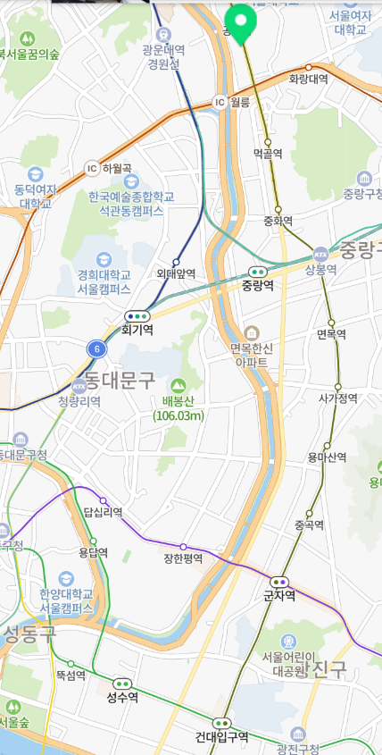
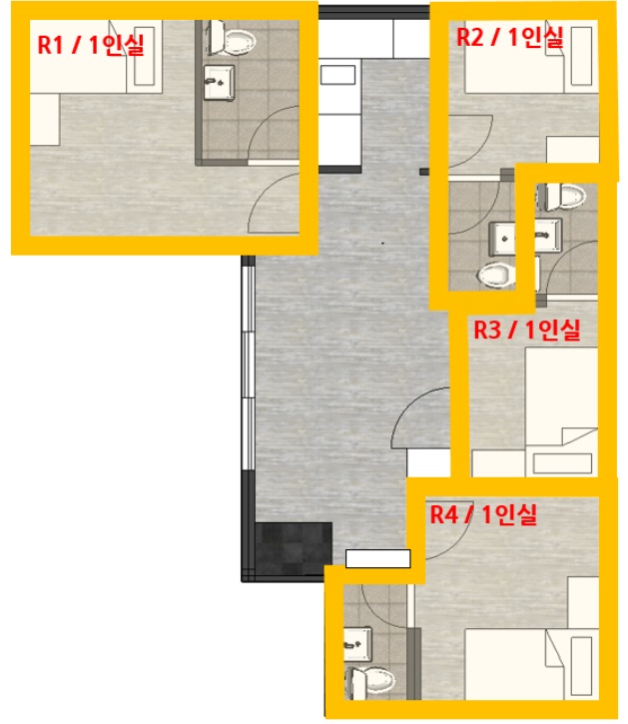
 | 호수 | 크기 | 보증금 | 월세 | 관리비
공릉점 | Room 2 | 8.6㎡ | 2,000,000 | 270,000

길음점

Sheet3
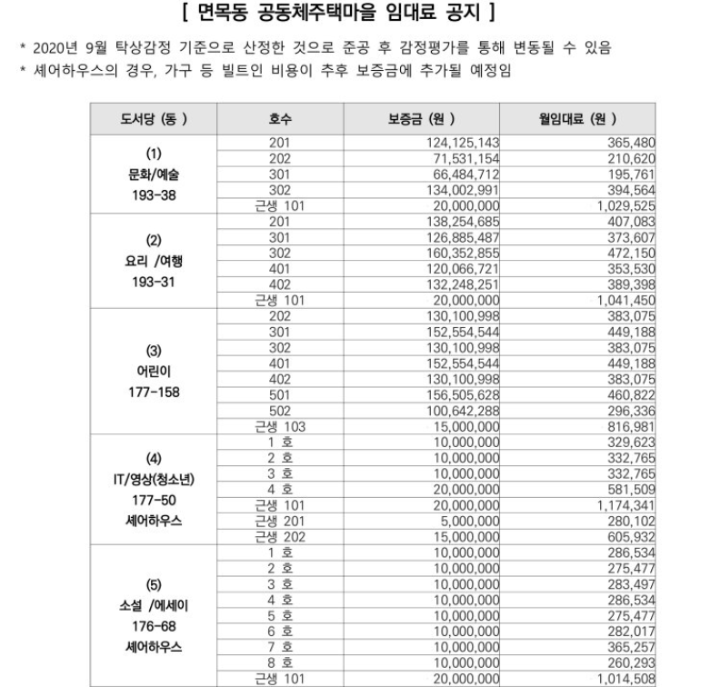
면목동 공동체주택마을 도서당
 | https://soco.seoul.go.kr/unitHousing/unitHousingMain.do?homeType=C&homeCode=10002143#no6
 | http://pf.kakao.com/_EUxnEK

고시텔
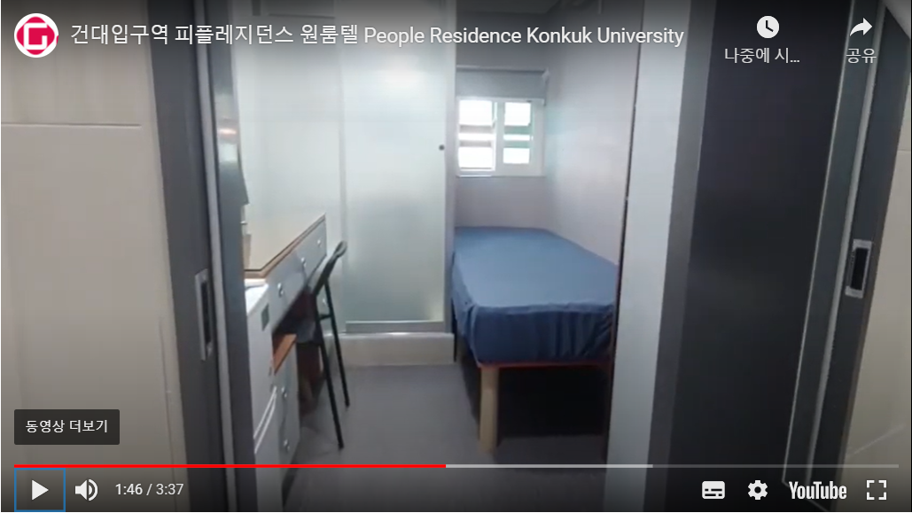
피플레지던스 건대점 |  |  | 010-4677-2099 | 문자보냄
 |  |  | 02-466-2004
 | http://gosi1net.net/home/?no=10808#inquiry

 |  | 45만원이면 좀 좁고 비쌀것같음
 |  | 창문도 작음
 |  | 모든게 다 새것

씨앤에스 원룸텔 |  |  | 010-2222-4051 | 아직X | 넓은거같긴한데?얼마
 |  | 성수역 |  |  | 조금 후루이
 | http://www.gosione.net/cns/index.htm |  |  |  | 세탁기 없음
 | http://gosi1net.net/home/?no=8097#directions |  |  |  | 창문은 큼? | 가서 볼 순위
 |  |  |  |  |  | 1 | 별빛여성전용원룸텔 | 45만

별빛여성전용원룸텔 |  |  | 010-8397-7597 | 문자보냄 | 세탁기O
 |  |  |  |  | 방 넓음?
 | http://4565.gosi1net.net/ |  |  |  | 창 큼

스텔라 레지던스 |  |  | 010-5640-9401 | 아직X | 좁을것같음
 |  |  | 02-446-1230
 | http://stellaresidence.garamcs.com/#pricing

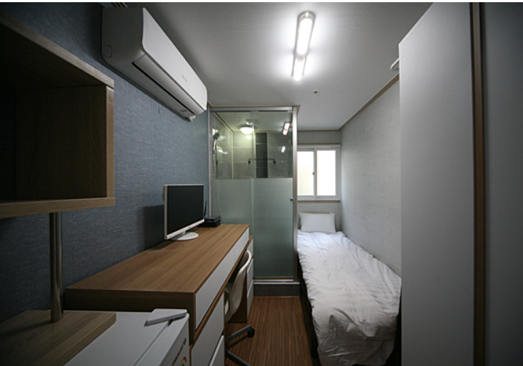
아름빌하우스 |  | 여성전용 | 02-468-1231 | 아직X
 |  | 어린이대공원역

 | http://arumvillg.cafe24.com/

